상품제안서
미치코런던 75 골프우산 (M063) | 상품코드: F30901

 |  |  |  |  |  |  | 02-412-0044 | www.easy1.co.kr
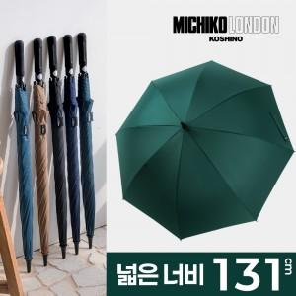

【상세/제작정보】

【인쇄/포장옵션】 | 실크, 원단인쇄 / 포장불가능

【공급단가】 | 수량 | 100~ | 300~ | 500~ | 1,000~ | 3,000~
*VAT별도 | 단가 | 8,880원 | 8,730원 | 8,510원 | 8,360원 | 8,140원

【상품 URL】 | https://easy1.co.kr:443/src/goods_detail.php?gdno=30901

